Apparéco
Caractéristiques de l'appareil productif et indicateurs économiques |  |  |  |  |  |  |  |  | NA - Transports routiers de voyageurs
NA - Transports routiers de voyageurs |  |  |  |  |  |  |  |  | Activités tertiaires
 |  |  |  |  | Table de correspondance secteurs - NAF |  |  |  | Tous secteurs
Les établissements |  |  |  |  |  |  |  |  | 13 - Transports

NA - Transports routiers de voyageurs
Effectifs salariés en 2015 | Secteur |  |  | Tous secteurs |  | Part du secteur dans l'ensemble "tous secteurs"

Nombre d'établissements employeurs |  | 18,109 |  | 1,812,230 |  |  | 1.0 | %
Nombre de salariés |  | 186,773 |  | 17,764,906 |  |  | 1.1 | %

Source : Base de données Séquoia de l'ACOSS et des URSSAF. Exploitation Céreq-France entière |  |  |  |  |  |  | Retour sommaire
Champ : ensemble des cotisants du secteur concurrentiel : hors administration, éducation non marchande (établissements d’enseignement relevant de l’Etat ou des collectivités locales), la santé non marchande et l’emploi par les ménages de salariés à domicile.

NA - Transports routiers de voyageurs
Croissance des effectifs salariés |  | Secteur |  |  |  | Tous secteurs
 |  | 1994-2015 |  |  |  | 1994-2015

Taux de croissance annuel moyen des effectifs salariés |  | 3.1 | % |  |  | 0.9 | %

Source : UNEDIC Statistique France métropolitaine au 31 décembre.- ACOSS Exploitation Céreq. |  |  |  |  |  |  | Retour sommaire
Champ : ensemble des cotisants du secteur concurrentiel : hors administration, éducation non marchande (établissements d’enseignement relevant de l’Etat ou des collectivités locales), la santé non marchande et l’emploi par les ménages de salariés à domicile.

NA - Transports routiers de voyageurs
Évolution de l'Indice des effectifs salariés 1994-2015 (base 100 en 1994)

Source : UNEDIC Statistique France métropolitaine au 31 décembre.- ACOSS Exploitation Céreq. |  |  |  |  |  |  | Retour sommaire
Champ : ensemble des cotisants du secteur concurrentiel : hors administration, éducation non marchande (établissements d’enseignement relevant de l’Etat ou des collectivités locales), la santé non marchande et l’emploi par les ménages de salariés à domicile.

Les entreprises

NA - Transports routiers de voyageurs
Démographie des entreprises |  | Secteur |  |  | Tous secteurs hors activités financières et activités de locations immobilières
 | (1994-1996) |  | (2012-2014) |  | (1994-1996) |  | (2012-2014)

Taux de création annuel* | 7 | % | 14 | % | 12 | % | 15 | %

Taux de survie à trois ans des entreprises créées en 2010* |  | 86 | % |  |  | 71 | %

Source : INSEE. Fichier Démo entreprises, stock au 1er janvier, et enquête SINE, Exploitation Céreq. Insee, Sine2010 interrogation 2010 et 2013. |  |  |  |  |  |  | Retour sommaire
Champ : ensemble des entreprises du champ I.C.S. (secteurs marchands de l’Industrie, de la construction, du Commerce et des Services) à l'exception des activités financières et des activités de locations immobilières. Entreprises créées au cours du 1er semestre 2010, exerçant des activités marchandes non agricoles (hors auto-entreprises).

* Légendes relatives aux indicateurs sur l'appareil économique :
Part (ou indice) de renouvellement = part (en %) des entreprises de moins de cinq ans d'âge dans l'ensemble des entreprises.
Taux de création = part (en %) des entreprises créées dans l'année dans l'ensemble des entreprises.
Taux de survie à trois ans = part (en %) des entreprises survivantes après trois années d'existence dans le stock initial d'entreprises créées l'année de référence.
nd = non déterminé.
nc = non communiqué pour des raisons de secret statistique

Annexe 1 : Indice des effectifs salariés (base 100 en 1994)

Année | Secteur | Tous secteurs | Grands secteurs | Secteurs G |  | ligne 100
1994 | 100 | 100 | 100 | 100 |  | 100
1995 | 105 | 101 | 102 | 104 |  | 100
1996 | 106 | 101 | 103 | 106 |  | 100
1997 | 111 | 103 | 107 | 107 |  | 100
1998 | 116 | 106 | 110 | 113 |  | 100
1999 | 121 | 109 | 116 | 119 |  | 100
2000 | 127 | 114 | 121 | 126 |  | 100
2001 | 132 | 116 | 124 | 130 |  | 100
2002 | 137 | 117 | 127 | 132 |  | 100
2003 | 142 | 116 | 127 | 133 |  | 100
2004 | 151 | 117 | 129 | 135 |  | 100
2005 | 152 | 118 | 130 | 135 |  | 100
2006 | 157 | 120 | 134 | 137 |  | 100
2007 | 161 | 122 | 137 | 141 |  | 100
2008 | 164 | 122 | 137 | 145 |  | 100
2009 | 170 | 119 | 135 | 148 |  | 100
2010 | 175 | 120 | 138 | 150 |  | 100
2011 | 179 | 121 | 140 | 152 |  | 100
2012 | 182 | 120 | 139 | 151 |  | 100
2013 | 187 | 120 | 140 | 151 |  | 100
2014 | 191 | 120 | 140 | 152 |  | 100
2015 | 198 | 121 | 143 | 162 |  | 100
Source : UNEDIC Statistique France métropolitaine au 31 décembre.- ACOSS Exploitation Céreq.
Champ : ensemble des cotisants du secteur concurrentiel : hors administration, éducation non marchande (établissements d’enseignement relevant de l’Etat ou des collectivités locales), la santé non marchande et l’emploi par les ménages de salariés à domicile.

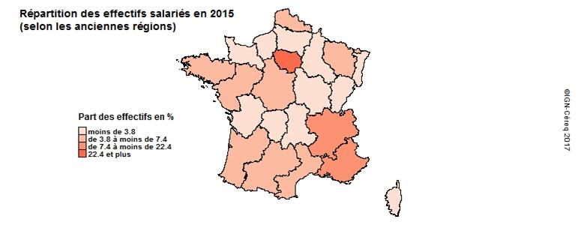

Source : ACOSS Exploitation Céreq. |  |  |  |  |  |  | Accès données
Champ : ensemble des cotisants du secteur concurrentiel : hors administration, éducation non marchande (établissements d’enseignement relevant de l’Etat ou des collectivités locales), la santé non marchande et l’emploi par les ménages de salariés à domicile.

NA - Transports routiers de voyageurs
Principales régions en terme d'effectifs salariés | Secteur |  |  |  | Part du secteur dans l'ensemble de l'emploi salarié de la région
 | % |  | Cumul
Part des principales régions :
Ile-de-France | 22.4 | % | 22.4 | % |  | 0.9 | %
Rhône-Alpes | 9.1 | % | 31.5 | % |  | 0.9 | %
Provence-Alpes-Côte d'Azur | 7.4 | % | 38.9 | % |  | 1.1 | %
Pays-de-Loire | 5.9 | % | 44.8 | % |  | 1.1 | %
Nord-Pas-de-Calais | 5.1 | % | 49.9 | % |  | 0.9 | %
Bretagne | 4.9 | % | 54.8 | % |  | 1.1 | %

Source : ACOSS Exploitation Céreq. |  |  |  |  |  |  | Retour sommaire
Champ : ensemble des cotisants du secteur concurrentiel : hors administration, éducation non marchande (établissements d’enseignement relevant de l’Etat ou des collectivités locales), la santé non marchande et l’emploi par les ménages de salariés à domicile.

NA - Transports routiers de voyageurs
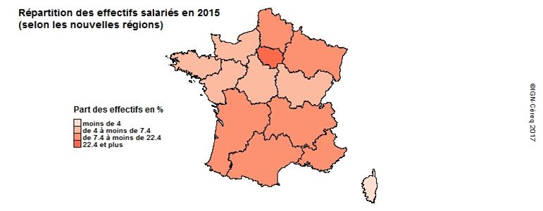

Source : ACOSS Exploitation Céreq. |  |  |  |  |  |  | Accès données
Champ : ensemble des cotisants du secteur concurrentiel : hors administration, éducation non marchande (établissements d’enseignement relevant de l’Etat ou des collectivités locales), la santé non marchande et l’emploi par les ménages de salariés à domicile.

Annexe 2a : Répartition régionale des effectifs salariés (anciennes régions)

Répartition régionale des effectifs salariés | Secteur |  | Tous secteurs |  | Part du secteur /
 | 2015 | % | 2015 | % | ensemble emploi salarié de la région
Ile-de-France | 40,727 | 22.4 | 4,561,312 | 26.2 | 0.9%
Champagne-Ardenne | 3,795 | 2.1 | 303,541 | 1.7 | 1.3%
Picardie | 6,000 | 3.3 | 405,002 | 2.3 | 1.5%
Haute-Normandie | 4,689 | 2.6 | 458,328 | 2.6 | 1.0%
Centre | 7,344 | 4 | 621,882 | 3.6 | 1.2%
Basse-Normandie | 4,285 | 2.4 | 346,236 | 2 | 1.2%
Bourgogne | 5,025 | 2.8 | 393,113 | 2.3 | 1.3%
Nord-Pas-de-Calais | 9,286 | 5.1 | 1,007,293 | 5.8 | 0.9%
Lorraine | 7,044 | 3.9 | 518,129 | 3 | 1.4%
Alsace | 4,071 | 2.2 | 534,308 | 3.1 | 0.8%
Franche-Comté | 3,433 | 1.9 | 275,024 | 1.6 | 1.2%
Pays de la Loire | 10,679 | 5.9 | 999,381 | 5.7 | 1.1%
Bretagne | 8,837 | 4.9 | 782,277 | 4.5 | 1.1%
Poitou-Charentes | 4,641 | 2.6 | 397,441 | 2.3 | 1.2%
Aquitaine | 8,374 | 4.6 | 810,179 | 4.6 | 1.0%
Midi-Pyrénées | 8,754 | 4.8 | 760,901 | 4.4 | 1.2%
Limousin | 2,848 | 1.6 | 155,991 | 0.9 | 1.8%
Rhônes-Alpes | 16,596 | 9.1 | 1,885,089 | 10.8 | 0.9%
Auvergne | 3,710 | 2 | 314,979 | 1.8 | 1.2%
Languedoc-Roussillon | 6,945 | 3.8 | 563,078 | 3.2 | 1.2%
Provence-Alpes-Côte d'Azur | 13,480 | 7.4 | 1,275,345 | 7.3 | 1.1%
Corse | 960 | 0.5 | 70,079 | 0.4 | 1.4%
Ensemble France métropolitaine | 181,523 | 100 | 17,438,908 | 100 | 1.0%
Source : ACOSS Exploitation Céreq. |  |  |  |  |  |  | Retour à la carte
Champ : ensemble des cotisants du secteur concurrentiel : hors administration, éducation non marchande (établissements d’enseignement relevant de l’Etat ou des collectivités locales), la santé non marchande et l’emploi par les ménages de salariés à domicile.

Annexe 2b : Répartition régionale des effectifs salariés

Répartition régionale des effectifs salariés | Secteur |  | Tous secteurs |  | Part du secteur /
 | 2015 | % | 2015 | % | ensemble emploi salarié de la région
Ile-de-France | 40,727 | 22.4 | 4,561,312 | 26.2 | 0.9%
Alsace-Champagne-Ardenne-Lorraine | 7,344 | 4 | 621,882 | 3.6 | 1.2%
Nord-Pas-de-Calais-Picardie | 8,458 | 4.7 | 668,122 | 3.8 | 1.3%
Normandie | 8,974 | 4.9 | 804,564 | 4.6 | 1.1%
Centre-Val de Loire | 15,286 | 8.4 | 1,412,295 | 8.1 | 1.1%
Bourgogne-Franche-Comté | 14,910 | 8.2 | 1,355,978 | 7.8 | 1.1%
Pays de la Loire | 10,679 | 5.9 | 999,381 | 5.7 | 1.1%
Bretagne | 8,837 | 4.9 | 782,277 | 4.5 | 1.1%
Aquitaine-Limousin-Poitou-Charentes | 15,863 | 8.7 | 1,363,611 | 7.8 | 1.2%
Languedoc-Roussillon-Midi-Pyrénées | 15,699 | 8.6 | 1,323,979 | 7.6 | 1.2%
Auvergne-Rhône-Alpes | 20,306 | 11.2 | 2,200,068 | 12.6 | 0.9%
Provence-Alpes-Côte d'Azur | 13,480 | 7.4 | 1,275,345 | 7.3 | 1.1%
Corse | 960 | 0.5 | 70,079 | 0.4 | 1.4%
Ensemble France métropolitaine | 181,523 | 100 | 17,438,893 | 100 | 1.0%
Source : ACOSS Exploitation Céreq. |  |  |  |  |  |  | Retour à la carte
Champ : ensemble des cotisants du secteur concurrentiel : hors administration, éducation non marchande (établissements d’enseignement relevant de l’Etat ou des collectivités locales), la santé non marchande et l’emploi par les ménages de salariés à domicile.

